รูปผนวก4
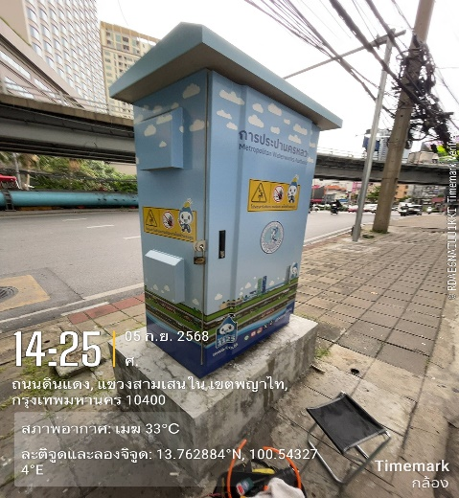
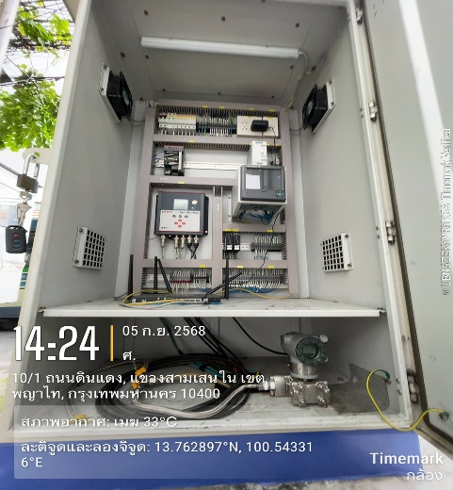
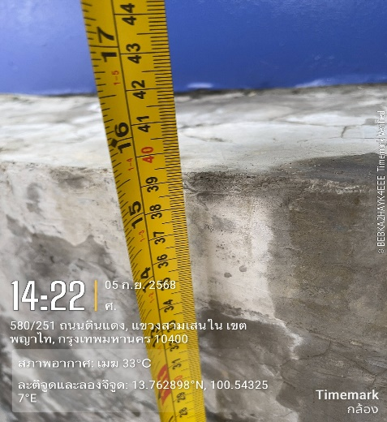
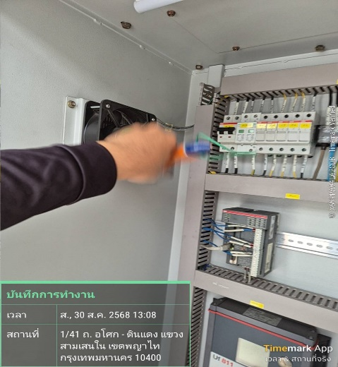
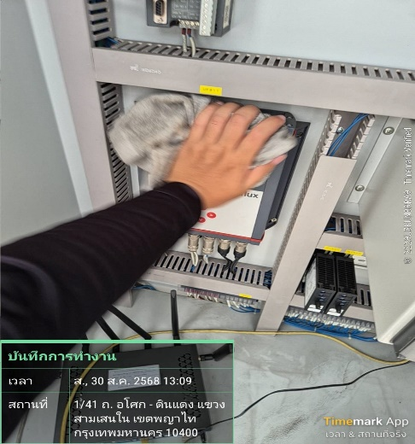
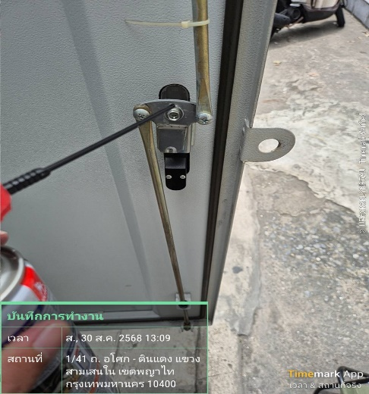
รายงานผลการตรวจสอบอุปกรณ์ของสถานีตรวจวัดข้อมูลการสูบจ่ายน้ำและควบคุมระยะไกล (Remote Station)
การบำรุงรักษาเชิงป้องกันโดย นาย อัษฎายุ ธีรวัฒนวงศ์
สถานที่:รหัส U120 ค.สามเสน ถ.ดินแดง
ชื่ออุปกรณ์ (TAG): Breaker Curcuit & DC Power Supply
วิศวกรควบคุม: นาย ชาญวิทย์ ธีรวัฒนวงศ์
วันที่/เวลา 30 สค.68/13.06น.

รูปผนวก5.1
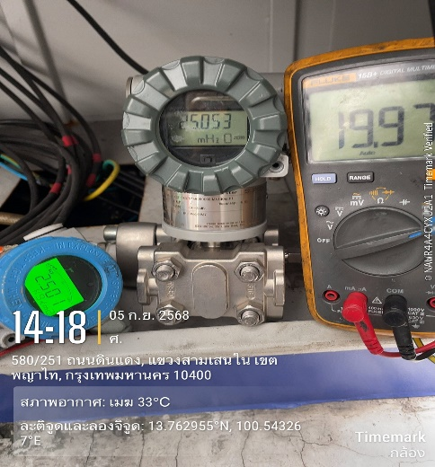
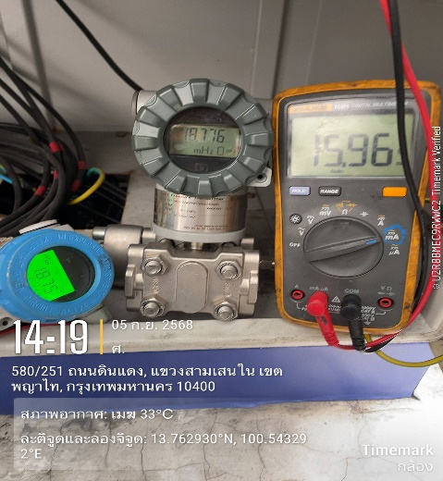
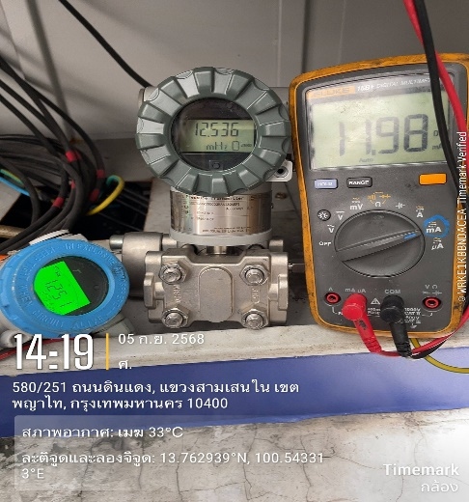
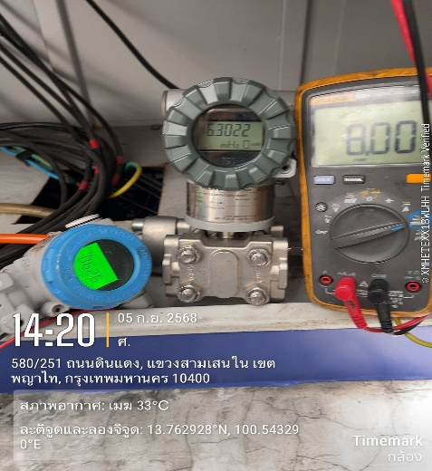
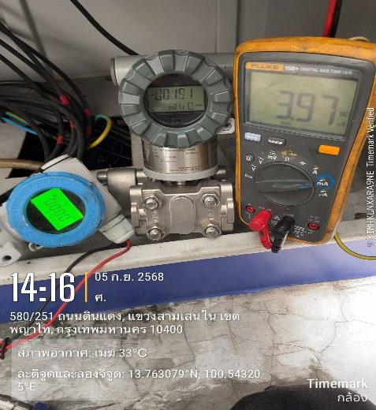
รายงานผลการตรวจสอบอุปกรณ์ของสถานีตรวจวัดข้อมูลการสูบจ่ายน้ำและควบคุมระยะไกล (Remote Station)
การบำรุงรักษาเชิงป้องกันโดย นาย อัษฎายุ ธีรวัฒนวงศ์
สถานที่:รหัส U120 ค.สามเสน ถ.ดินแดง
ชื่ออุปกรณ์ (TAG): Pressure Transmitter
วิศวกรควบคุม: นาย ชาญวิทย์ ธีรวัฒนวงศ์
วันที่/เวลา: 30 สค.68/13.06น.

รูปผนวก5.2
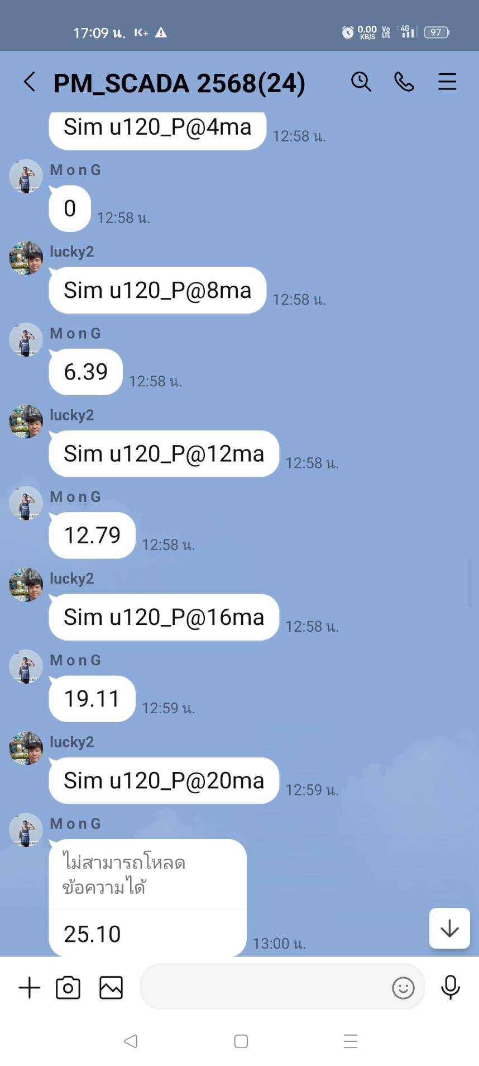
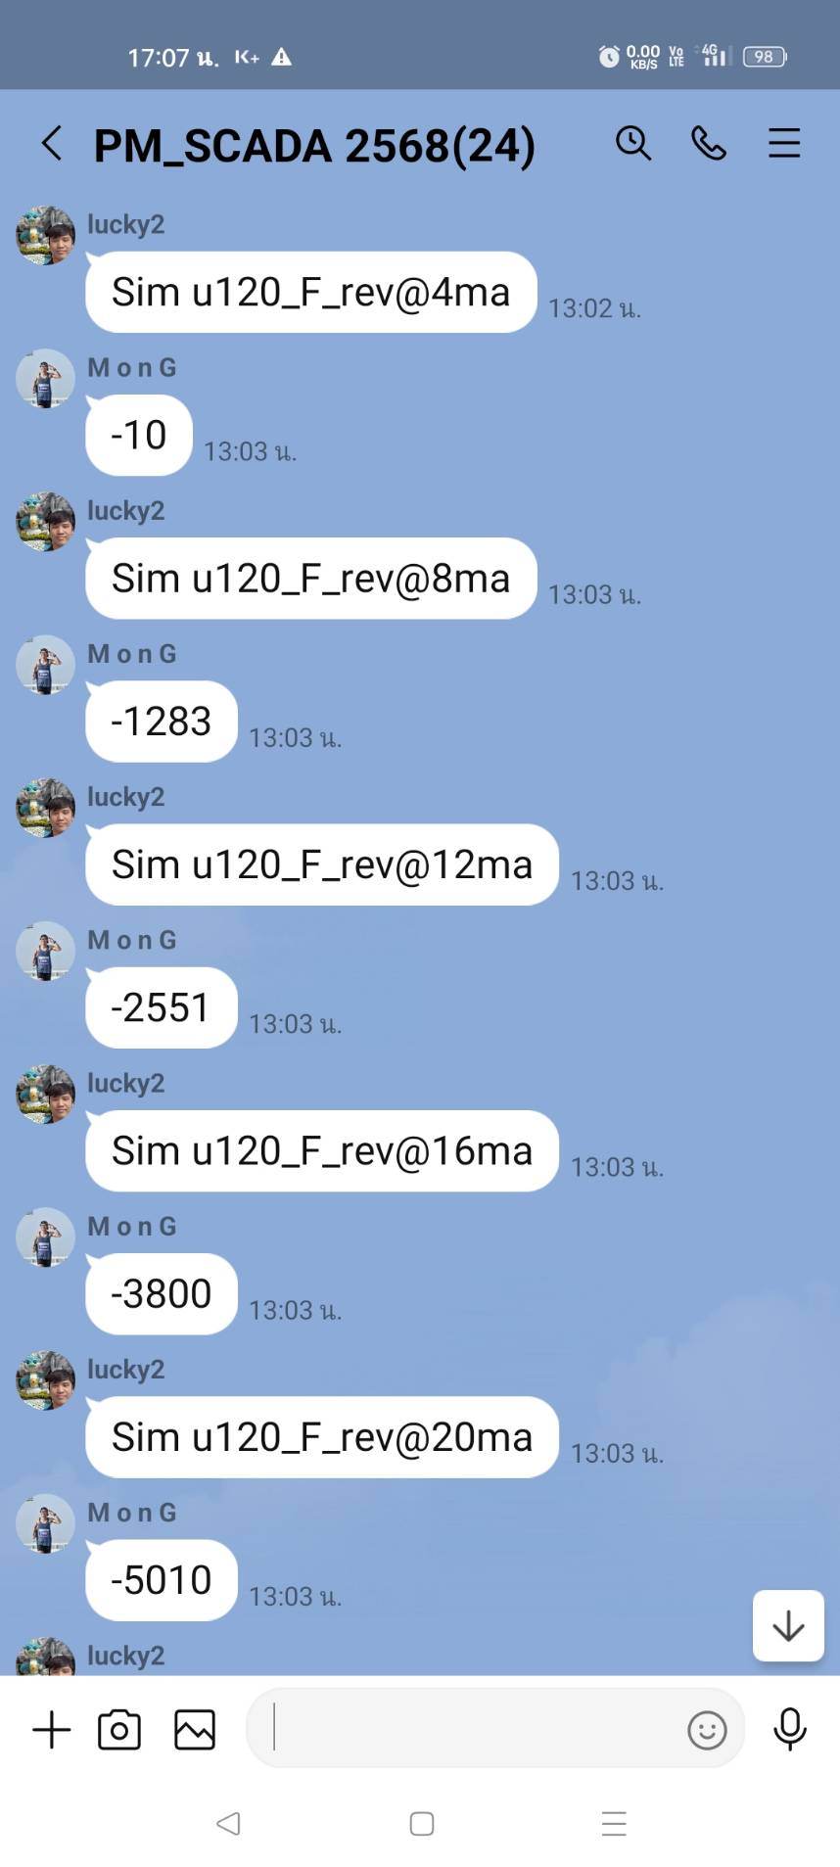
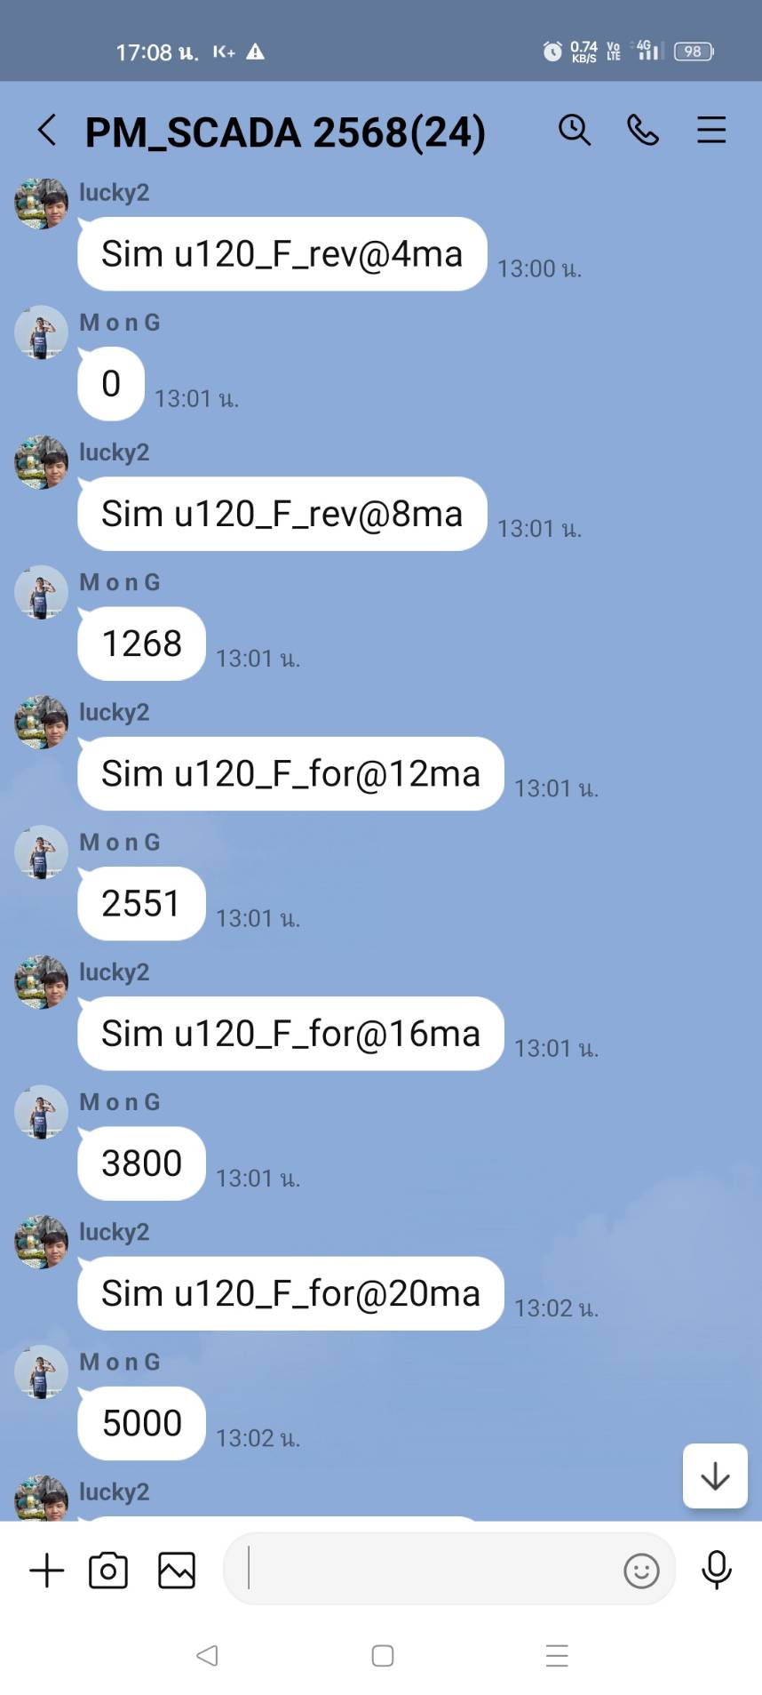
รายงานผลการตรวจสอบอุปกรณ์ของสถานีตรวจวัดข้อมูลการสูบจ่ายน้ำและควบคุมระยะไกล (Remote Station)
การบำรุงรักษาเชิงป้องกันโดย นาย อัษฎายุ ธีรวัฒนวงศ์
สถานที่:รหัส U120 ค.สามเสน ถ.ดินแดง
ชื่ออุปกรณ์ (TAG): Remote Terminal Unit
วิศวกรควบคุม: นาย ชาญวิทย์ ธีรวัฒนวงศ์
วันที่/เวลา: 30 สค.68/13.06น.

รูปผนวก7
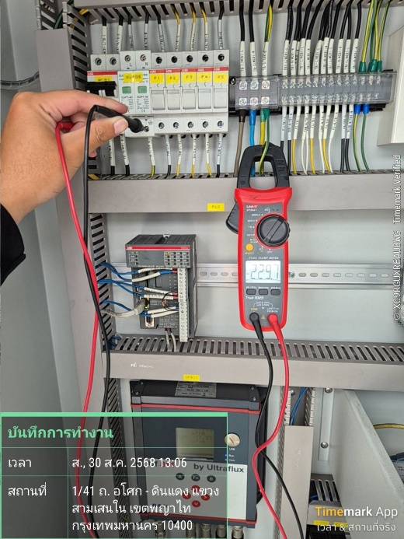
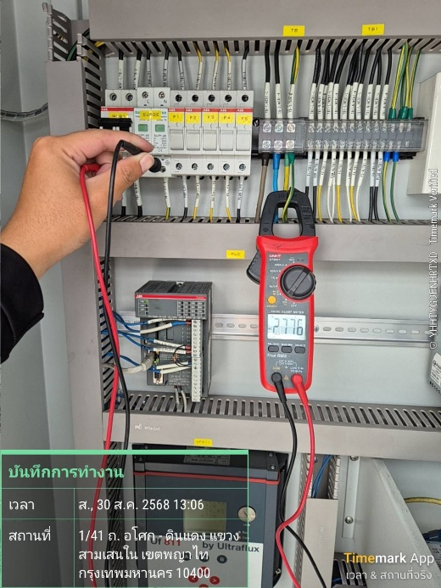
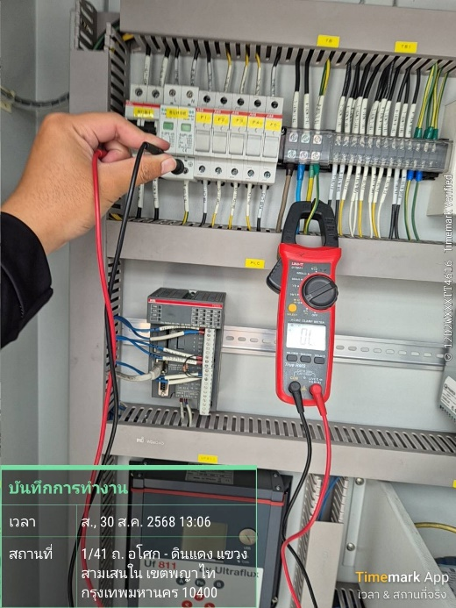
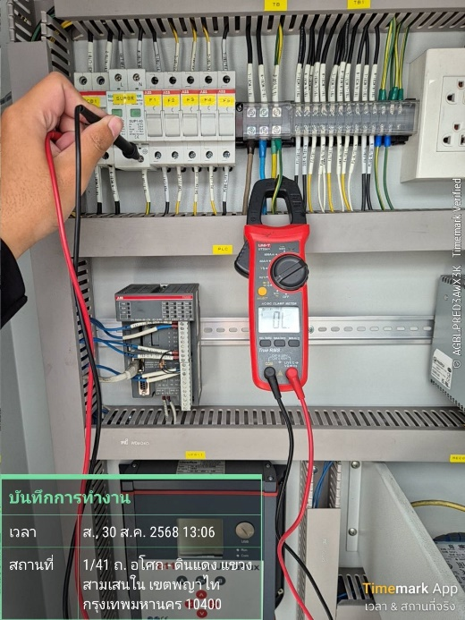
รายงานผลการตรวจวัดระบบกราวด์ของสถานีตรวจวัดข้อมูลการสูบจ่ายน้ำและควบคุมระยะไกล (Remote Station)
การบำรุงรักษาเชิงป้องกันโดย นาย อัษฎายุ ธีรวัฒนวงศ์
สถานที่:รหัส U120 ค.สามเสน ถ.ดินแดง
ชื่ออุปกรณ์ (TAG): Remote Terminal Unit
วิศวกรควบคุม: นาย ชาญวิทย์ ธีรวัฒนวงศ์
วันที่/เวลา: 30 สค.68/13.06น.

